設計書
(bat)ConfirmJobFinishedSuccessfully_設計書.xlsx

・機能

 | SQL Serverのジョブ履歴(ビューワー：LDS_VIEWER_MIGRATION)の、Step1~3の実行結果が正常に終了しているかを確認。
 | StepID[1～3]のメッセージに、下記のターゲット文字列が含まれている場合は正常終了と判断。

 |  | Step ID | ターゲット文字列
 |  | 1 | PRC_MIGRATION_MASTER_MAIN END(0)
 |  | 2 | PRC_TRENDVIEWER_MAIN END(0)
 |  | 3 | PRC_CORRECTION_EVENT_MAIN END(0)

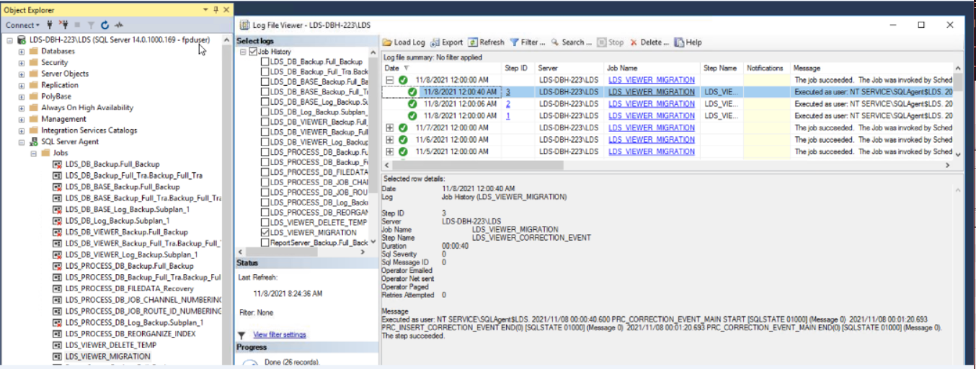

・記述言語

 | ・batch file
 | ・PowerShell ver 5.1

・ファイル

 | ・使用するファイル一覧

 |  | ファイル名 | 説明
 |  | ConfirmJobFinishedSuccessfully.bat | 起動用バッチファイル。 ※ファイルの文字コードはutf-8 任意のフォルダに配置し使用。
 |  | ConfirmJobFinishedSuccessfully.ps1 | 処理用スクリプトファイル。 ※ファイルの文字コードはutf-8 任意のフォルダに配置し使用。

・スクリプトの実行方法

 | 任意のフォルダにファイルを配置し、バッチファイルを実行する。

 | > ConfirmJobFinishedSuccessfully.bat

・バッチファイル設定

 | PowerShellスクリプトに渡すパラメータと、PowerShellに渡すパラメータの一覧。

 |  | ■PowerShellに渡すパラメータ一覧
 |  | 設定 | 説明
 |  | -NoProfile PowerShell | プロファイルの読み込みを行わない。
 |  | -ExecutionPolicy Unrestricted | PowerShell の実行ポリシーを “すべてのスクリプトを制限無しで実行する” に変更。

 |  | ■バッチファイル内でPowerShellスクリプトに渡すパラメータ一覧 ※必須項目、動作環境毎に設定
 |  | 設定 | 説明
 |  | logDir | ログを出力するディレクトリをフルパス指定。
 |  | psScriptFile | PowerShellスクリプト(ConfirmJobFinishedSuccessfully.ps1)をフルパス指定。
 |  | server | サーバー名。
 |  | database | データベース名。
 |  | userId | DBのユーザーID。
 |  | pass | DBのパスワード。
 |  | jobName | SQL Serverエージェントのジョブ名。 (LDS_VIEWER_MIGRATION)
 |  | targetDate | 対象の日付。 Format:yyyy/MM/dd
 |  | targertStrStep1 | この文字列がStep1のメッセージに含まれている場合は正常、そうでなければエラーとする。
 |  | targertStrStep2 | この文字列がStep2のメッセージに含まれている場合は正常、そうでなければエラーとする。
 |  | targertStrStep3 | この文字列がStep3のメッセージに含まれている場合は正常、そうでなければエラーとする。

・ログ出力方式

 | ・正常終了時

 |  | 対象とする履歴が存在する場合はログを出力。

 |  | ■ログファイルのフォーマット
 |  | 項目 | 説明
 |  | ファイル名 | result_ConfirmJobFinishedSuccessfully_ジョブ名_yyyy-MM-dd_HH-mm-ss.log
 |  | ファイル文字コード | Shift-JIS

 |  | ■ログ出力フォーマット
 |  | 項目 | 説明
 |  | result | 処理結果 (正常:OK、エラー:NG)
 |  | runDateTime | 日時
 |  | stepId | ステップID
 |  | stepName | ステップ名
 |  | runStatus | ジョブ実行のステータス (0: 失敗 / 1: 成功 / 2: 再試行 / 3: キャンセル / 4: 進行中)
 |  | runDuration | 実行時間
 |  | sqlSeverity | SQL重大度
 |  | sqlMessageId | SQLメッセージID
 |  | message | メッセージ

 |  | 出力例）
 |  | OK,2021/01/18 10:29:30,1,STEP_1_SUCCESS,1,0,0,0,次のユーザーとして実行: NIKONOA\sf7138。ステップは成功しました。 PRC_MIGRATION_MASTER_MAIN END(0) xxxx
 |  | OK,2021/01/18 10:29:32,2,STEP_2_SUCCESS,1,0,0,0,次のユーザーとして実行: NIKONOA\sf7138。ステップは成功しました。 PRC_TRENDVIEWER_MAIN END(0) xxxx
 |  | OK,2021/01/18 10:29:34,3,STEP_3_SUCCESS,1,0,0,0,次のユーザーとして実行: NIKONOA\sf7138。ステップは成功しました。 PRC_CORRECTION_EVENT_MAIN END(0) xxxx
 |  | NG,2021/01/18 10:29:40,1,STEP_1_ERROR,1,0,0,0,次のユーザーとして実行: NIKONOA\sf7138。ステップは成功しました。 PRC_MIGRATION_MASTER_MAIN END(1) xxxx
 |  | NG,2021/01/18 10:29:42,2,STEP_2_ERROR,1,0,0,0,次のユーザーとして実行: NIKONOA\sf7138。ステップは成功しました。 PRC_TRENDVIEWER_MAIN END(1) xxxx
 |  | NG,2021/01/18 10:29:44,3,STEP_3_ERROR,1,0,0,0,次のユーザーとして実行: NIKONOA\sf7138。ステップは成功しました。 PRC_CORRECTION_EVENT_MAIN END(1) xxxx

 | ・異常終了時

 |  | PowreShellスクリプトのエラー情報を出力

 |  | ■ログファイルのフォーマット
 |  | 項目 | 説明
 |  | ファイル名 | error_ConfirmJobFinishedSuccessfully_ジョブ名_yyyy-MM-dd_HH-mm-ss.log
 |  | ファイル文字コード | Shift-JIS

